Sheet1
名称 | frmSalesManagement.cs |  |  |  |  |  | 作成者 |  |  | 作成日

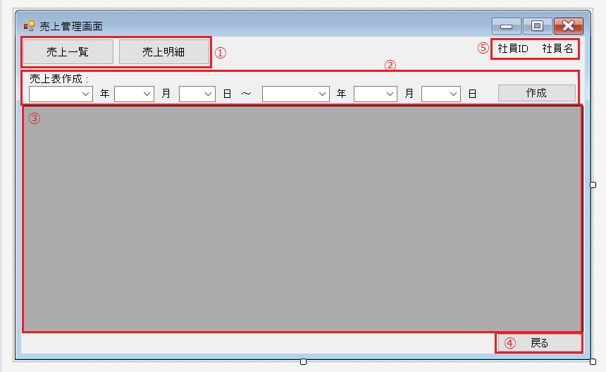
 |  |  |  |  |  |  | 画面詳細
 |  |  |  |  |  |  | フォーム名 |  | 売上管理画面

 |  |  |  |  |  |  | 画面サイズ

 |  |  |  |  |  |  | 背景色

 |  |  |  |  |  |  | 文字種類 |  | メイリオ

 |  |  |  |  |  |  | 文字サイズ |  | 9pt 均一

 |  |  |  |  |  |  | 文字色

 |  |  |  |  |  |  | 画面説明
 |  |  |  |  |  |  | ホーム画面より、「売上管理」ボタンを押すことで移動することができる画面。
 |  |  |  |  |  |  | 主に売上の管理を行う画面で①の「売上一覧」「売上明細」ボタンを押すことで③にデータを表示する。
 |  |  |  |  |  |  | ②のコンボボックスで年月日を指定し「作成」ボタンを押すことで、指定した期間の売上表を作成する。
 |  |  |  |  |  |  | ④の「戻る」ボタンを押すことでホーム画面へ戻ることができる。
 |  |  |  |  |  |  | ⑤には操作中の社員の「社員ID」「社員名」を表示する。→修正の余地有

 | 名前 | 使用コントロール | 名称 | 文字形式 | 初期値 | 必須入力 | TAB順 | 桁制限 | その他
1 | 売上一覧 | button | fSMBtn1 |  |  |  |  |  | 売上一覧を表示するボタン
2 | 売上明細 | button | fSMBtn2 |  |  |  |  |  | 売上明細を表示するボタン
5 | 売上表作成 : | label | label1
6 | 年 | label | label2
7 | (年) | comboBox | fSMYearCbox1 |  |  |  | 1 |  | 年を指定する
8 | 月 | label | label3
9 | (月) | comboBox | fSMMonthCbox1 |  |  |  | 2 |  | 月を指定する
10 | 日 | label | label4
11 | (日) | comboBox | fSMDayCbox1 |  |  |  | 3 |  | 日を指定する
12 | ～ | label | label5
13 | 年 | label | label6
14 | (年) | comboBox | fSMYearCbox2 |  |  |  | 4 |  | 年を指定する
15 | 月 | label | label7
16 | (月) | comboBox | fSMMonthCbox2 |  |  |  | 5 |  | 月を指定する
17 | 日 | label | label8
18 | (日) | comboBox | fSMDayCbox2 |  |  |  | 6 |  | 日を指定する
19 | 作成 | button | fSMMakeBtn |  |  |  | 7 |  | 指定した期間の売上表を作成する
20 | 戻る | button | fSMBackBtn |  |  |  | 8 |  | ホーム画面へ戻る
21 | 社員ID | label | idlabel |  |  |  |  |  | 社員IDを表示する
22 | 社員名 | label | namelabel |  |  |  |  |  | 社員名を表示する
23 | (データ表示) | DataGridView | DataGridView |  |  |  |  |  | 各データを表示する

Sheet1 (2)
名称 | frmOrderManagement.cs |  |  |  |  |  | 作成者 |  |  | 作成日

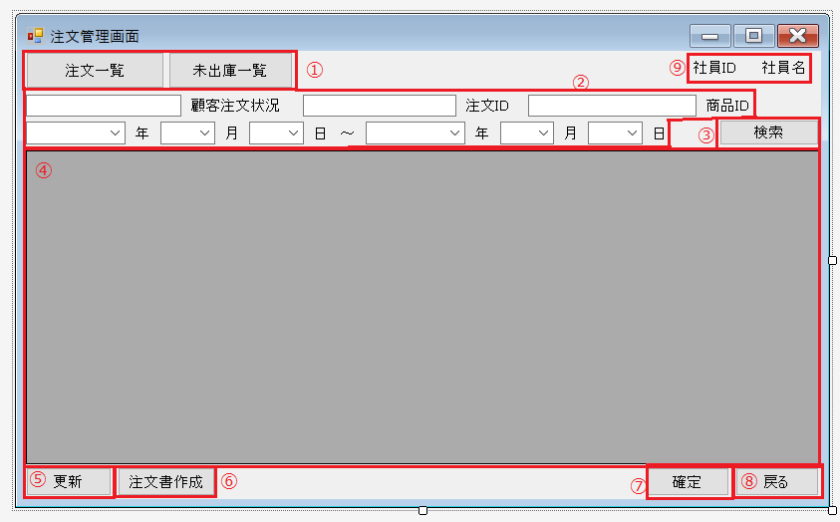
 |  |  |  |  |  |  | 画面詳細
 |  |  |  |  |  |  | フォーム名 |  | 注文管理画面

 |  |  |  |  |  |  | 画面サイズ

 |  |  |  |  |  |  | 背景色

 |  |  |  |  |  |  | 文字種類 |  | メイリオ

 |  |  |  |  |  |  | 文字サイズ |  | 9pt 均一

 |  |  |  |  |  |  | 文字色 |  | 黒

 |  |  |  |  |  |  | 画面説明
 |  |  |  |  |  |  | ホーム画面の「注文管理画面」ボタンを押すことで移動する注文管理を行う画面。
 |  |  |  |  |  |  | ①の各ボタンを押すことでそれぞれのデータを④に表示する。「顧客注文状況」「商品ID」に対応した値を入力、
 |  |  |  |  |  |  | コンボボックスで年月日を指定し③の「検索」ボタンを押すことで④に指定した条件のデータを表示する。
 |  |  |  |  |  |  | 指定条件は一つでも入力されていれば他の値がNULLであっても指定した条件で検索を行うことができる。
 |  |  |  |  |  |  | ⑤の「更新」ボタンで注文数を更新し、データに表示されている商品を選択し⑦の「確定」ボタンを押すことで
 |  |  |  |  |  |  | 当該の商品情報を注文書へ追加する。その後⑥の「注文書作成」ボタンを押すことで注文書作成画面へ移動する。

 | 名前 | 使用コントロール | 名称 | 文字形式 | 初期値 | 必須入力 | TAB順 | 桁制限 | その他
1 | 注文一覧 | button | fOMBtn1 |  |  |  |  |  | ボタンを押すことで注文一覧を表示する。
2 | 未出庫一覧 | button | fOMBtn2 |  |  |  |  |  | ボタンを押すことで未出庫一覧を表示する。
3 | (顧客注文状況) | textbox | fOMStatusTbox | 半角 |  |  | 1 | 10 | 顧客IDを入力する。
4 | 顧客注文状況 | label | label1
5 | (注文ID) | textbox | fOMOrderIdTbox | 半角 |  | 〇 | 2 | 16
6 | 注文ID | label | label2
7 | (商品ID) | textbox | fOMProductTbox | 半角 |  |  | 3 | 10 | 商品IDを入力する。
8 | 商品ID | label | label3
9 | 年 | label | label4
10 | (年) | comboBox | fOMYearCbox1 |  |  |  | 4 |  | 年を指定する
11 | 月 | label | label5
12 | (月) | comboBox | fOMMonthCbox1 |  |  |  | 5 |  | 月を指定する
13 | 日 | label | label6
14 | (日) | comboBox | fOMDayCbox1 |  |  |  | 6 |  | 日を指定する
15 | ～ | label | label7
16 | 年 | label | label8
17 | (年) | comboBox | fOMYearCbox2 |  |  |  | 7 |  | 年を指定する
18 | 月 | label | label9
19 | (月) | comboBox | fOMMonthCbox2 |  |  |  | 8 |  | 月を指定する
20 | 日 | label | label10
21 | (日) | comboBox | fOMDayCbox2 |  |  |  | 9 |  | 日を指定する
22 | 検索 | button | fOMSearchBtn |  |  |  | 10 |  | 条件を指定して検索し指定したデータを表示する
23 | 更新 | button | fOMUpdateBtn |  |  |  |  |  | 注文個数等の情報を変更した後に確定するボタン
24 | 注文書作成 | button | fOMMakeBtn |  |  |  |  |  | 注文書作成画面へ移動するボタン
25 | 確定 | button | fOMConfirmBtn |  |  |  |  |  | 確定した商品情報を注文書へ保持するボタン
26 | 戻る | button | fOMBackBtn |  |  |  | 11 |  | ホーム画面へ戻る。
27 | 社員ID | label | idlabel |  |  |  |  |  | 社員IDを表示
28 | 社員名 | label | namelabel |  |  |  |  |  | 社員名を表示
29 | (データ表示) | DataGridView | fOMDataGridView |  |  |  |  |  | 各データを表示する。

Sheet1 (4)
名称 | frmOrderCreation.cs |  |  |  |  |  | 作成者 |  |  | 作成日

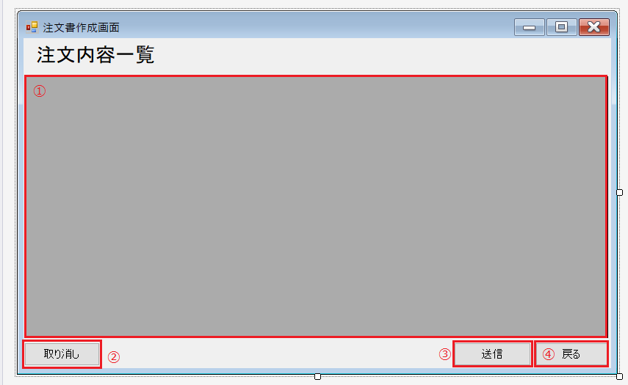
 |  |  |  |  |  |  | 画面詳細
 |  |  |  |  |  |  | フォーム名 |  | 注文書作成画面

 |  |  |  |  |  |  | 画面サイズ

 |  |  |  |  |  |  | 背景色

 |  |  |  |  |  |  | 文字種類 |  | メイリオ

 |  |  |  |  |  |  | 文字サイズ |  | 9pt 均一

 |  |  |  |  |  |  | 文字色

 |  |  |  |  |  |  | 画面説明
 |  |  |  |  |  |  | 「注文書作成」ボタンを押すことで移動する画面。
 |  |  |  |  |  |  | 事前に指定した注文する商品の一覧が①に表示される。
 |  |  |  |  |  |  | ②の「取り消し」ボタンで不要な商品情報を取り消すことができる。
 |  |  |  |  |  |  | ③の「送信」ボタンを押すことで「最終確認画面」へ移動する。
 |  |  |  |  |  |  | ④の「戻る」ボタンを押すことで「注文管理画面」へ戻ることができる。
 |  |  |  |  |  |  | *最終確認画面はメッセージボックスで表示

 | 名前 | 使用コントロール | 名称 | 文字形式 | 初期値 | 必須入力 | TAB順 | 桁制限 | その他
1 | 送信 | button | fOCSendBtn |  |  |  |  |  | 最終確認画面へ移動するボタン
2 | 戻る | button | fOCBackBtn |  |  |  |  |  | 一つ前の画面へ戻るボタン
3 | 取り消し | button | fOCCancelBtn |  |  |  |  |  | 注文一覧から不要な商品情報を取り消す。
4 | 注文内容一覧 | label | label1 |  |  |  |  |  | 「注文内容一覧」と表示
5 | (データ表示) | DataGridView | DataGridView |  |  |  |  |  | 注文内容を表示する。

Sheet1 (3)
名称 |  |  |  |  |  | 作成者 |  |  | 作成日

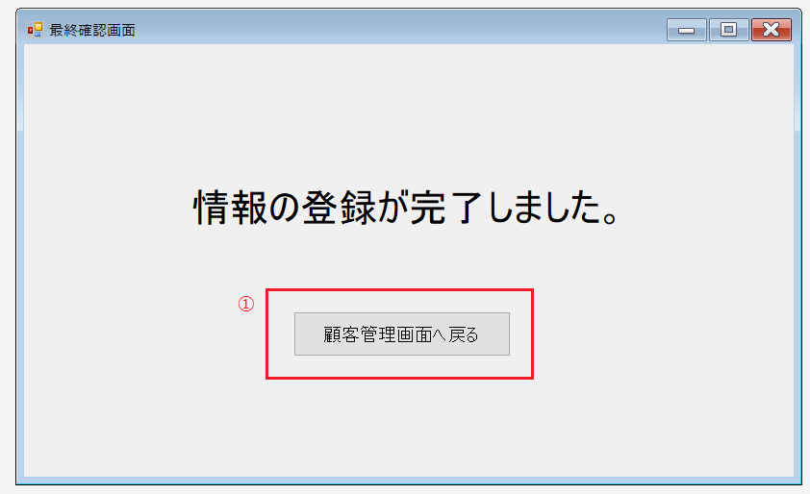
 |  |  |  |  |  | 画面詳細
 |  |  |  |  |  | フォーム名

 |  |  |  |  |  | 画面サイズ

 |  |  |  |  |  | 背景色

 |  |  |  |  |  | 文字種類 |  | MS UI ゴシック

 |  |  |  |  |  | 文字サイズ |  | 9pt 均一

 |  |  |  |  |  | 文字色

 |  |  |  |  |  | 画面説明
 |  |  |  |  |  | 顧客情報の登録をした後に移動する画面。
 |  |  |  |  |  | ①のボタンを押すことで顧客管理画面へ戻ることができる。

 |  |  |  |  |  | 不要。 顧客登録の際にメッセージボックスを表示

 | 名称 | 使用コントロール | 文字形式 | 初期値 | 必須入力 | TAB順 | 桁制限 | その他
1 | 登録完了 | Label |  |  |  |  |  | 「情報の登録が完了しました」と表示する
2 | 顧客管理画面へ | button |  |  |  |  |  | 顧客管理画面へ戻るボタン

